初めにお読みください
事業所各位

この度は、「会社の履歴書」のお申し込みをいただきまして
ありがとうございます。

お申し込みの流れは、

 | １. 「①申込書」をお読みいただき、必要事項をご入力ください。

 | ２.「 ②作成シート」にご入力ください（「③記入例」あり）

 | ３. 当該ファイルを下記アドレスへご返信ください。
 |  | E-mail： | sasebo-kyuujin@mhlw.go.jp

なお、レイアウトや表現方法等を修正・加筆させていただく場合が
ございます。
よろしくお願いいたします。

ハローワーク佐世保
公式キャラクター ぐーにゃん

①申込書
「会社の履歴書」申込書

以下、ご確認のうえ 部分にご入力をお願いいたします。

● 対象事業所
・ | 当所に求人申し込みを行っている事業所
・ | 就業場所が佐世保市、佐々町及び小値賀町であること
・ | 求人者マイページを開設していること

● 掲示期間
・ | 毎月１日開始または１５日開始からの原則１か月間、玄関ホールへ掲示。

● 作成について
・ | ハローワークさせぼのホームページから「会社の履歴書（エクセルフォーム）」を
 | ダウンロード(記入例あり)。作成後の提出は下記アドレスお願いします。
 | E-mail： | sasebo-kyuujin@mhlw.go.jp

※掲示終了後も引き続き下記の方法で活用が可能です。ご希望の場合は☑をお願いします。
 | 相談窓口や求職者マイページ、郵送等にて、求職者への情報提供に活用
 | ハローワークさせぼのホームページへの掲載（掲載場所：お仕事をお探しの方へ→管内企業のＰＲ）
 | ※御社のホームページがございましたら合わせて掲載させていただきます
 | ハローワークさせぼの公式ＬＩＮＥにて発信

以上、確認いたしましたので申し込みいたします。
お申し込み欄

【事業所名】
【電話番号】 |  |  | 【担当者名】
【求人番号・職種】 |  | 42020- |  | ※履歴書と合わせて 求人票2件まで掲示可
 |  | 42020-

②作成シート
●黄色 部分及び 「ココに入力」に、ご入力をお願いします！
●黒塗りの部分は、他の色に変更されてもＯＫです。
会社の履歴書 |  |  |  |  | 20○○年○月現在
社名を入力
ロゴマークや社屋、製品など自由に貼り付けてください。
代表者や社員の方等,人物の方が目を引きます！

代表者名 |  | 創業 | 所在地

従業員数 |  | 平均年齢（正社員） | 平均勤続年数（正社員）

事業内容

ココに入力
［●●業務 X代●性
（20XX年入社 未経験者）］
できれば、募集中の職種の方でお願いいたします！
■みんなに知ってほしい！当社の強み |  |  |  | ■中途社員紹介
 | ｏ |  |  | ｐ

＊採用したのはこんな理由です
ココに入力
 |  |  |  | ｐ

＊本人から一言
ココに入力
 |  |  |  | ｐ

■知らなきゃ損！当社で働くとこんないいことあります♪

ココに入力
 | 1

▶ 求人内容チェック
▶ 会社のホームページ

ＱＲコード
ＱＲコード

ハローワークで作成します！
▶ Instagram
貴社で作成をお願いします。
インスタ等もありましたら空きスペースをご活用ください！
▶ Ｘ

③記入例
 |  |  |  |  |  |  | 20○○年○月現在
株式会社 ハローワーク運輸
ロゴマークや社屋、製品など自由に貼り付けてください。
要Check!!

「会社の履歴書」は、ハローワークさせぼのホームページに掲載いたします。実際のイメージを見てみられませんか？
ハローワークさせぼＨＰ
↓
お仕事をお探しの方へ
↓
管内企業のＰＲ
代表者名 |  |  | 創業 |  | 所在地
 |  | 労働 太郎 |  | 1998年 |  | 佐世保市稲荷町
従業員数 |  |  | 平均年齢（正社員） |  | 平均勤続年数（正社員）
 |  | 230名 |  | 40.1歳 |  | 10.2年
事業内容
 |  | 一般貨物自動車運送業

■みんなに知ってほしい！当社の強み |  |  |  |  |  | ■中途社員紹介

 | 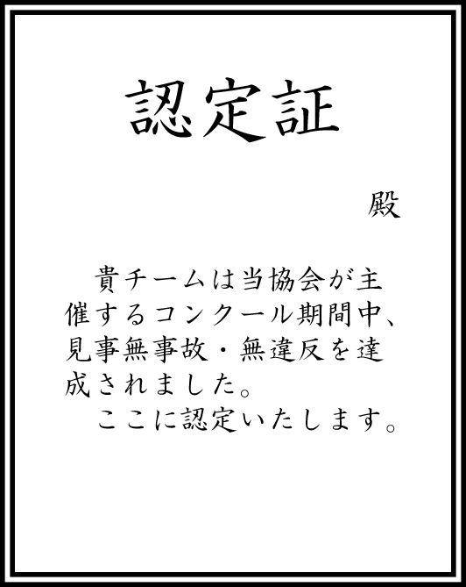 安全教育です。安全運転協会主催の「交通事故防止コンクール」と「無事故・無違反チャレンジ100」に毎年参加しています。痛ましい事故のニュースが多い中、今年も無事故・無違反を達成し、認定証をいただきました。運転のプロであるドライバーは、ともすると自分の運転技術を過信してしまうことも否めません。「当たり前のことを当たり前に」「基本動作の徹底」を確認するいい機会になっています。 |  |  |  |  | ［ドライバー 30代男性（2018年入社 経験者）］

 |  |  |  |  |  | ＊採用したのはこんな理由です
 |  |  |  |  |  | 面接日当日、金髪で現れましたが、玄関で靴をきちんと揃え、帰りも脱いだスリッパをスリッパ立てに律儀に戻したところ見て。交通ルールをきちんと守ってくれると確信し採用。ルールを守ることはもちろん、とても気が利き、お客様からお褒めの言葉をいただいています。
※履歴書作成において、写真（特に人物）の掲載があった方が目にとまりやすいです♪

 |  |  |  |  |  | ＊本人から一言
 |  |  |  |  |  | 業務経験はありましたが、会社それぞれのルールがあると思うので馴染めるか心配でしたが、先輩方が気さくに話しかけてくれて不安はすぐに解消されました。運転中は1人なので気楽です。配送先ではお客様とのコミュニケーションをとるのも楽しいですよ。

■知らなきゃ損！当社で働くとこんないいことあります♪

 | ①健康に力を入れています。希望者は毎年１回人間ドックを全額会社負担で受けることができます。オプションも全て会社負担！脳ドックや婦人科検診、腫瘍マーカーなど受けたいものは何でも受けてください。早期発見！早期治療！で元気に長く働きましょう！ ②会社の洗車機使い放題です。勤務時間前や休日など、好きなときに愛車を洗車できます。しかも最新の洗車機です。会社の車も自分の車もいつもピカピカが当社の売りです。

